1a cursa
 |  |  | CAMPIONAT DIGITAL CLÀSSICS 2026 RESULTATS 1a CURSA 9 DE GENER

FINAL A |  |  |  |  |  | FINAL B
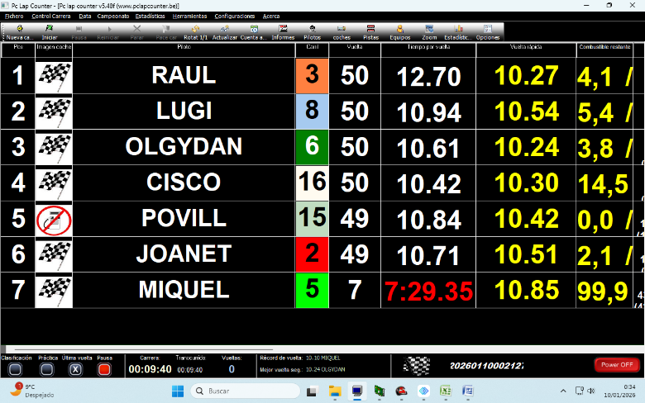 |  |  |  |  |  | 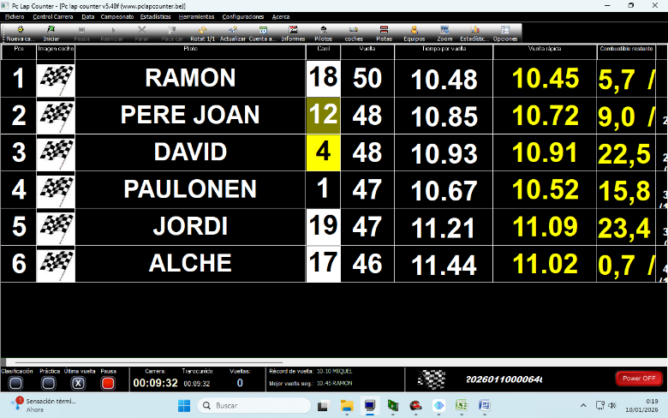

PUNTS CLASSIFICATÒRIES |  |  |  |  |  | POLE
POSICIÓ | PILOT | 1 | 2 | 3 | TOTAL | POSICIÓ | PILOT | V.R.
1 | LUGI | 17 | 17 | 20 | 54 | 1 | MIQUEL | 10.24
2 | CISCO | 17 | 20 | 17 | 54 | 2 | OLGYDAN | 10.39
3 | RAUL | 20 | 20 | 13 | 53 | 3 | RAUL | 10.51
4 | OLGYDAN | 20 | 10 | 17 | 47 | 4 | POVILL | 10.61
5 | POVILL | 15 | 17 | 15 | 47 | 5 | RAMON | 10.67
6 | MIQUEL | 11 | 15 | 20 | 46 | 6 | LUGI | 10.68
7 | JOANET | 15 | 13 | 15 | 43 | 7 | JOANET | 10.73
8 | PAULONEN | 11 | 15 | 13 | 39 | 8 | PERE JOAN | 10.76
9 | RAMON | 13 | 11 | 11 | 35 | 9 | CISCO | 10.82
10 | PERE JOAN | 13 | 11 | 11 | 35 | 10 | PAULONEN | 10.91
11 | DAVID | 10 | 13 | 10 | 33 | 11 | ALCHE | 11.23
12 | ALCHE | 9 | 10 | 10 | 29 | 12 | JORDI | 11.41
13 | JORDI | 10 | 9 | 9 | 28 | 13 | DAVID | 11.44
14 |  |  |  |  |  | 14
15 |  |  |  |  |  | 15
16 |  |  |  |  |  | 16

 |  |  | CAMPIONAT DIGITAL CLÀSSICS 2026 RESULTATS 1a CURSA - CLASSIFICATÒRIES 9 DE GENER

CLASSIFICATÒRIA 3 - CURSA 2 |  |  |  |  |  | CLASSIFICATÒRIA 3 - CURSA 1
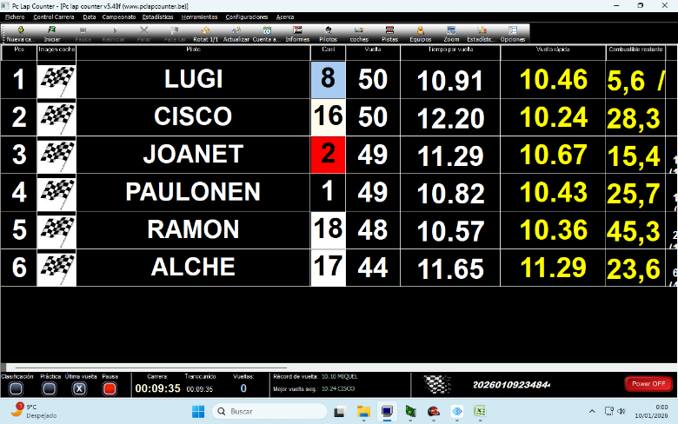 |  |  |  |  |  | 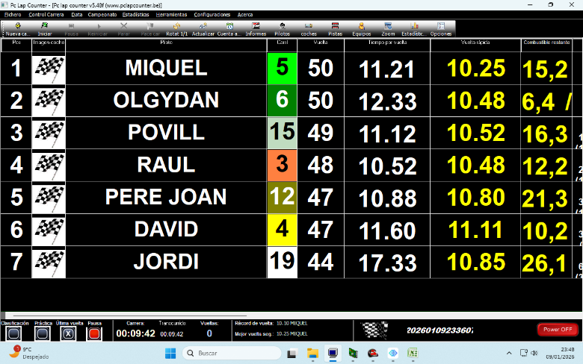

CLASSIFICATÒRIA 2 - CURSA 2 |  |  |  |  |  | CLASSIFICATÒRIA 2 - CURSA 1
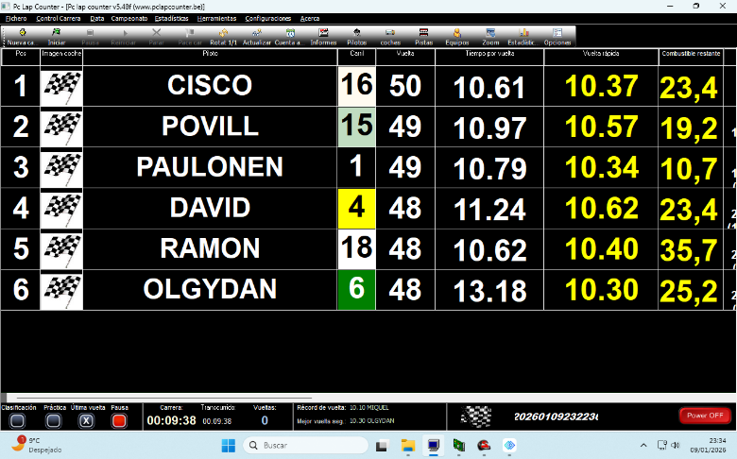 |  |  |  |  |  | 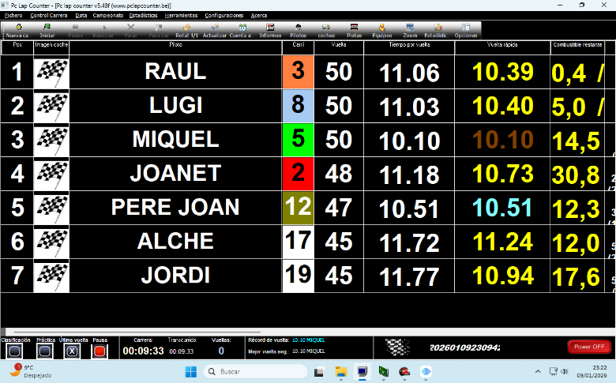

CLASSIFICATÒRIA 1 - CURSA 2 |  |  |  |  |  | CLASSIFICATÒRIA 1 - CURSA 1
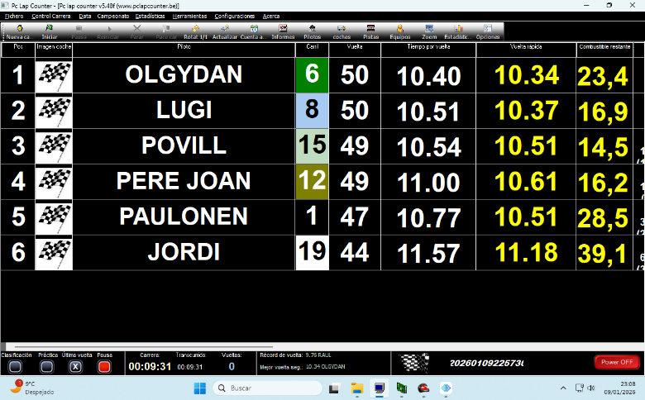 |  |  |  |  |  | 